Authentification
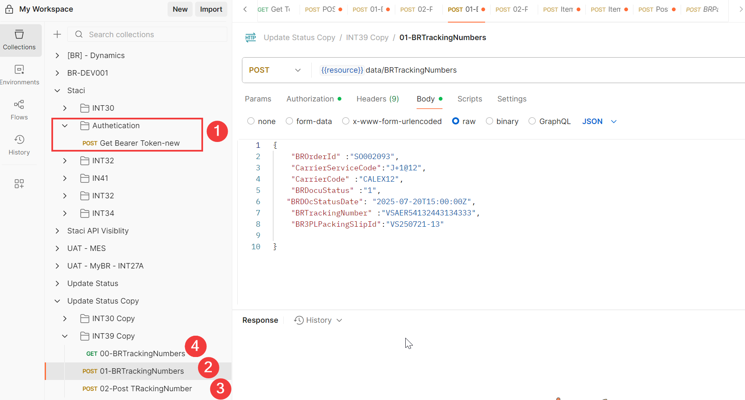

 | Etape | Type

 | Etape 1 | GET | Récupérer le token

 | Etape 2 | POST | Fournir le détails tracking, si plusieurs tracking répéez plusieurs fois

 | Etape 3 | POST | Valider ( Fin du traitement)

 | Etape 4 | GET | Optionnel : vous pouvez utiliser la commande ci-dessous pour voir ce qui a été posté

Environnement UAT.
Attention pour la production, ces informations seront à modifier

